Conciliação FIA ESTADUAL
RESUMO CONTA TAC conta 11524-X |  |  |  | RESUMO CONTA 131 - conta 6075-5

Fonte 150 - órgãos 04966 e 05760 |  |  |  | Fonte 131 = órgão 4966 e 05760
Consulta extrato: |  |  |  | Consulta extrato:
Fecop = fonte 102 do Tesouro / no extrato Governo |  |  |  | Taxas = Fonte 102 do Tesouro
Devoluções = transferências recebida (municípios) |  |  |  | Devoluções = transferências recebida (saúde e segurança pública)

SALDO EM 31/12/2021 | R$292,930,180.49 |  |  | SALDO EM 31/12/2021 | R$16,791,368.02
saldo anterior 1 | R$256,286,917.75
saldo anterior 2 | R$36,643,262.74
RECEITAS JAN/2022 | R$10,535,077.44 |  |  | RECEITAS JAN/2022 | R$239,832.63
Transferências Recebidas | R$8,390,424.57 |  |  | Transferências Recebidas | R$118,819.43
Rendimento | R$2,144,652.87 | R$10,535,077.44 | OK | Rendimento | R$121,013.20 | R$239,832.63
PGTOS JANEIRO/2022 | R$11,959,414.10 |  |  | PGTOS JANEIRO/2022 | R$20,946.66
SALDO EM 31/01/2022 | R$291,505,843.83 |  |  | SALDO EM 31/01/2022 | R$17,010,253.99

SALDO ANTERIOR | R$291,505,843.83 |  |  | SALDO ANTERIOR | R$17,010,253.99
RECEITAS FEV/2022 | R$9,115,276.63 |  |  | RECEITAS FEV/2022 | R$267,336.01 |  | DREM DESCONTADO DE JAN E FEV/2022
Transferências Recebidas | R$6,917,244.36 |  |  | Transferências Recebidas | R$140,250.09 |  | R$493.83
Rendimento | R$2,198,032.27 | R$9,115,276.63 | OK | Rendimento | R$127,085.92 | R$267,336.01 | R$506,674.81
PGTOS FEVEREIRO/2022 | R$9,487,474.64 |  |  | PGTOS FEVEREIRO/2022 | R$62,826.05
SALDO EM 28/02/2022 | R$291,133,645.82 |  |  | SALDO EM 28/02/2022 | R$17,214,763.95

SALDO ANTERIOR | R$291,133,645.82 |  |  | SALDO ANTERIOR | R$17,214,763.95
RECEITAS MAR/2022 | R$9,727,948.55 |  |  | RECEITAS MAR/2022 | R$299,763.46
Transferências Recebidas | R$7,013,573.83 | R$9,727,948.55 |  | Transferências Recebidas | R$142,645.00
Rendimento | R$2,714,374.72 |  |  | Rendimento | R$157,118.46 | R$157,118.46
PGTOS MARÇO/2022 | R$342,246.29 |  |  | PGTOS MARÇO/2022 | R$3,073.74
SALDO EM 31/03/2022 | R$300,519,348.08 |  |  | SALDO EM 31/03/2022 | R$17,511,453.67

SALDO ANTERIOR | R$300,519,348.08 |  |  | SALDO ANTERIOR | R$17,511,453.67
RECEITAS ABR/2022 | R$9,202,129.79 |  |  | RECEITAS ABRI/2022 | R$314,714.35
Transferências Recebidas | R$6,765,590.84 | R$9,202,129.79 |  | Transferências Recebidas | R$174,044.27
Rendimento | R$2,436,538.95 |  |  | Rendimento | R$140,670.08 | R$140,670.08
PGTOS ABRIL/2022 | R$5,049,270.60 |  |  | PGTOS MARÇO/2022 | R$12,947.90
SALDO EM 30/04/2022 | R$304,672,207.27 |  |  | SALDO EM 30/04/2022 | R$17,813,220.12

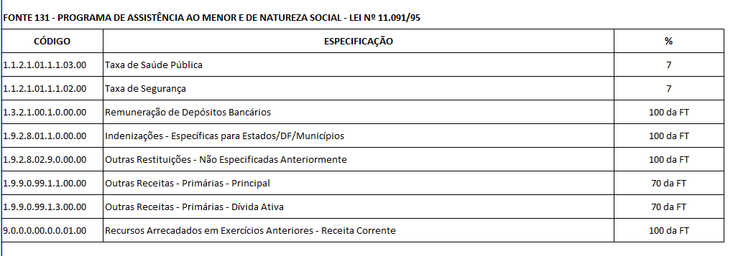
SALDO ANTERIOR | R$304,672,207.27 |  |  | SALDO ANTERIOR | R$17,813,220.12
RECEITAS MAIO/2022 | R$10,526,615.90 |  |  | RECEITAS MAIO/2022 | R$332,294.32
 |  | R$10,526,615.90 |  | Taxas
Transferências Recebidas | R$7,376,820.37 |  |  | Transferências Recebidas | R$150,966.86
Rendimento | R$3,149,795.53 |  |  | Rendimento | R$181,327.46 | R$181,327.46
PGTOS MAIO/2022 | R$1,640,088.65 |  |  | PGTOS MAIO/2022 | R$22,651.35
SALDO EM 31/05/2022 | R$313,558,734.52 |  |  | SALDO EM 31/05/2022 | R$18,122,863.09

SALDO ANTERIOR | R$313,558,734.52 |  |  | SALDO ANTERIOR | R$18,122,863.09
RECEITAS junho/2022 | R$9,840,375.71 |  |  | RECEITAS junho/2022 | R$309,410.35
 |  | R$9,840,375.71 |  | Taxas
Transferências Recebidas | R$6,724,343.51 |  |  | Transferências Recebidas | R$130,953.56
Rendimento | R$3,116,032.20 |  |  | Rendimento | R$178,456.79 | R$178,456.79
PGTOS JUNHO/2022 | R$6,608,520.74 |  |  | PGTOS JUNHO/2022 | R$8,771.98
SALDO EM 30/06/2022 | R$316,790,589.49 |  |  | SALDO EM 30/06/2022 | R$18,423,501.46

SALDO ANTERIOR | R$316,790,589.49 |  |  | SALDO ANTERIOR | R$18,423,501.46
RECEITAS julho/2022 | R$9,284,105.04 |  |  | RECEITAS julho/2022 | R$358,069.64
 |  | R$9,284,105.04
Transferências Recebidas | R$6,063,252.28 |  |  | Transferências Recebidas | R$171,704.13
Rendimento | R$3,220,852.76 |  |  | Rendimento | R$186,365.51 | R$186,365.51
PGTOS JULHO/2022 | R$7,052,692.99 |  |  | PGTOS JULHO/2022 | R$29,213.34
SALDO EM 31/07/2022 | R$319,022,001.54 |  |  | SALDO EM 31/07/2022 | R$18,752,357.76

SALDO ANTERIOR | R$319,022,001.54 |  |  | SALDO ANTERIOR | R$18,752,357.76
RECEITAS agosto/2022 | R$8,170,100.30 |  |  | RECEITAS agosto/2022 | R$400,935.61
 |  |  |  | Taxas
Transferências Recebidas | R$4,434,475.93 | R$8,170,100.30 |  | Transferências Recebidas | R$182,909.98
Rendimento | R$3,735,624.37 |  |  | Rendimento | R$218,025.63 | R$218,025.63
PGTOS AGOSTO/2022 | R$6,921,236.85 |  |  | PGTOS AGOSTO/2022 | R$3,397.36
SALDO EM 31/08/2022 | R$320,270,864.99 |  |  | SALDO EM 31/08/2022 | R$19,149,896.01

SALDO ANTERIOR | R$320,270,864.99 |  |  | SALDO ANTERIOR | R$19,149,896.01

RECEITAS SETEMBRO | R$6,871,202.73 | R$6,871,202.73 |  | RECEITAS SETEMBRO | R$475,241.85
Transferências Recebidas | R$3,455,305.67 |  |  | Transferências Recebidas | R$271,966.62
Rendimento | R$3,415,897.06 |  |  | Rendimento | R$203,275.23 | R$203,275.23
PGTOS SETEMBRO/2022 | R$5,604,866.95 |  |  | PGTOS SETEMBRO/2022 | R$35,212.21
SALDO EM 30/09/2022 | R$321,537,200.77 |  |  | SALDO EM 30/09/2022 | R$19,589,925.65

SALDO ANTERIOR | R$321,537,200.77 |  |  | SALDO ANTERIOR | R$19,589,925.65

RECEITAS OUTUBRO | R$6,937,645.29 | R$6,937,645.29 |  | RECEITAS OUTUBRO | R$332,632.99
Transferências Recebidas | R$3,687,551.84 |  |  | Transferências Recebidas | R$135,769.69
Rendimento | R$3,250,093.45 |  |  | Rendimento | R$196,863.30 | R$196,863.30
PGTOS OUTUBRO/2022 | R$8,933,250.34 |  |  | PGTOS OUTUBRO/2022 | R$206,479.38
SALDO EM 31/10/2022 | R$319,541,595.72 |  |  | SALDO EM 31/10/2022 | R$19,716,079.26

 |  |  |  |  |  |  | R$1,360,960.11 | Transf. recebidas março a out
SALDO ANTERIOR | R$319,541,595.72 |  |  | SALDO ANTERIOR | R$19,716,079.26

RECEITAS NOVEMBRO | R$6,902,714.49 | R$6,902,714.49 |  | RECEITAS NOVEMBRO | R$341,193.28
Transferências Recebidas | R$3,237,183.32 |  |  | Transferências Recebidas | R$142,650.11
Rendimento | R$3,665,531.17 |  |  | Rendimento | R$198,543.17 | Rendimento
PGTOS novembro/2022 | R$4,030,001.46 |  |  | PGTOS novembro/2022 | R$3,300.93
SALDO EM 30/11/2022 | R$322,414,308.75 |  |  | SALDO EM 30/11/2022 | R$20,053,971.61

SALDO ANTERIOR |  |  |  | SALDO ANTERIOR

RECEITAS DEZEMBRO |  |  |  | RECEITAS DEZEMBRO
Transferências Recebidas |  |  |  | Transferências Recebidas
Rendimento |  |  |  | Rendimento
PGTOS dezembro/2022 |  |  |  | PGTOS dezembro/2022
SALDO EM 31/12/2022 |  |  |  | SALDO EM 31/12/2022

